Estadísticas
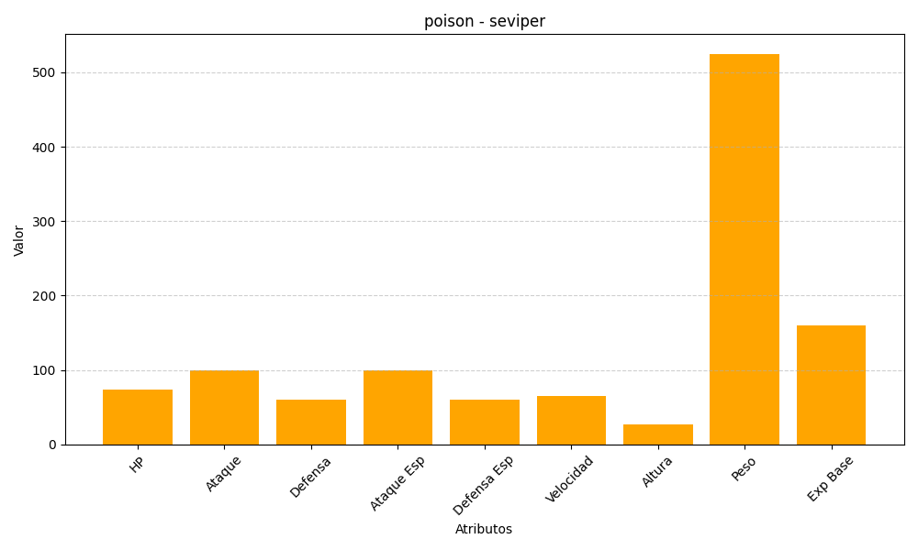
ID | Nombre | Tipo | HP | Ataque | Defensa | Ataque Especial | Defensa Especial | Velocidad | Altura | Peso | Experiencia Base
336 | seviper | poison | 73 | 100 | 60 | 100 | 60 | 65 | 27 | 525 | 160

